상품제안서
풀커버 트윈링노트(주문제작형) | 상품코드: F24522

 |  |  |  |  |  |  | 02-412-0044 | www.easy1.co.kr
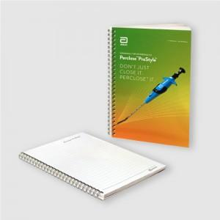

【상세/제작정보】 | 표지 앞.뒤.안쪽면 풀칼라 인쇄 / 내지 양면 먹1도 인쇄

【인쇄/포장옵션】 | 풀컬러 인쇄 및 먹1도인쇄 / OPP(비닐)

【공급단가】 | 수량 | 1,000~ | 2,000~ | 3,000~ | 5,000~ | 10,000~
*VAT별도 | 단가 | 1,820원 | 1,750원 | 1,690원 | 1,620원 | 1,560원

【상품 URL】 | https://easy1.co.kr:443/src/goods_detail.php?gdno=24522

